cxmq110-20170822
1、cxmq110累计额计算逻辑需要调整。
当月的累计额=上月累计额+本期合计，（若上月无数据，则上月累计额为当前月份往前最近一个月的累计额）
比如：这张单子因7月无数据，所以8月累计额=6月累计额+8月本期合计
1月的累计额=年初余额+本期合计（1月）
借方金额、贷方金额、总账应收余额、出货应收余额均遵循此规则。
出货金额为什么都是0
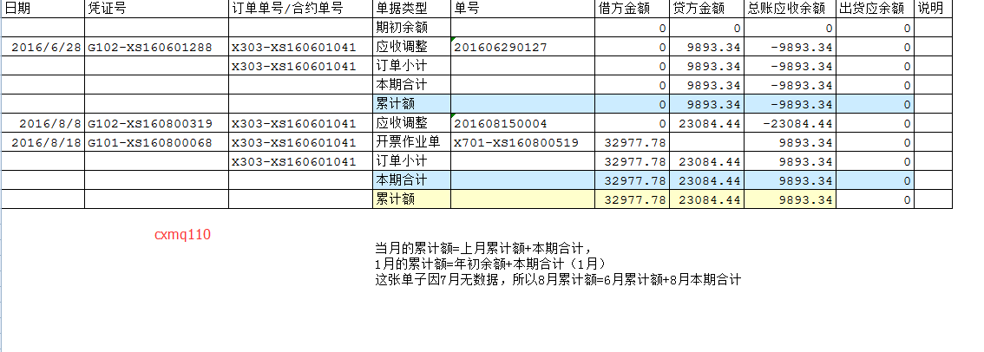

回复:已解决，cxmq110累计额计算方式不是按照上月累计额相加的，而是期初加本月合计，现已修改过。

2、本期合计及累计额的日期列，能否显示201606、201608？数据筛选后能直观的看到是哪年哪月的本期合计和累计额？（若修改，cxmq110、cxmq111都需要。）

回复:这个栏位格式是和上下一样的，只能改成下图这样。

3、cxmq110，出货应收余额取数逻辑？ 目前出货应收余额都是0，如果有期初数，最后一月的出货应收余额累计数还是期初数。
cxmq111目前导出数据都没有出货单数据，是否是此问题导致？请排查。

回复:之前有改过订单的类型，应收是根据类型来写的。现已纠正。
cxmq111应该是之前的sql的问题，先在已经能查到出货单数据了。

cxmq111-20170823
1、cxmq111:同样的条件，表1位8.17导出数据，当时是本期合计逻辑错误。
8.23用同样的条件，2017.3的出货信息没有导出，并且1月份的累计额计算都有错误。（表2）请在排查此问题。
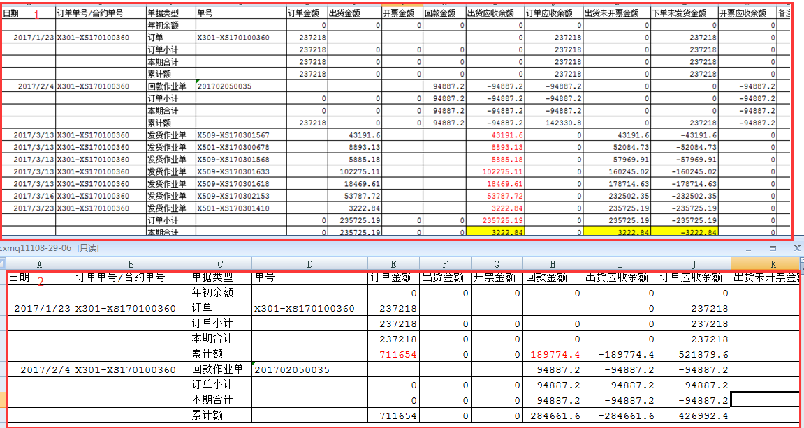

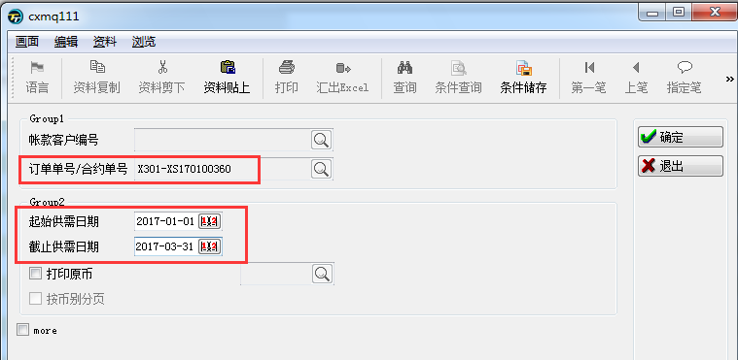

回复:之前的跨年查询算法有问题，会四舍五入漏掉某些月份，先在改成乘法，已经可以3月份的数据了。
累计额也是因为月份漏掉才乱的，改了之后可以正常显示。

